Bug 1 та інші завдання
Рівень | Завдання
Beet Seed | Протестуй UI/UX сайту Оксфорд Медикал. В Google docs створи 5 багів з дотриманням усіх вимог до оформлення багу. | Bug Number/id | CL_01
 |  | Date | 2024-05-31
 |  | Author | Petrenko Victoriia
 |  | Status | New
 |  | Summary | PlaсeHolder in the search field on https://oxford-med.com.ua/ua/ (in Ukrainian) and on https://oxford-med.com.ua/en/ (in English) site versions is displayed in Russian "Поиск по сайту".

 |  |  | Users typically expect that all UI elements are displayed in the language they choose. They may not understand or do not want to use Russian language. This may can lead to confusion and frustration.

 |  | Severity | Minor
 |  | Priority | High
 |  | Steps To Reproduce | 1. Navigate to https://oxford-med.com.ua/ua/ or https://oxford-med.com.ua/en/
 |  |  | 2. Click on "Search" button.
 |  |  | 3. Pay attention to the language of the PlaсeHolder in the search field.
 |  | Actual result | PlaсeHolder in the search field on Ukrainian and Enflish site versions is displayed in Russian.
 |  | Expected result | PlaсeHolder in the search field should be displayed icorresponding to the site language.
 |  | Environment | Windows 11, Chrome 125.0.6422.112; FireFox 126.0.1; Microsoft Edge 125.0.2535.67
 |  | Attachments | 

 |  | Інші баги додала окремими аркушами для зручності перегляду
 |  | Окрім 5 обов'язкових, ще знайшла такі баги: іконки соцмереж не відцентровані відповідно до іконок пошуку та профайла;
 |  | Чат допомоги не змінює мову при зміні мови сайту (тільки українська);
 |  | англійська доступна тільки при локації "Київ";
 |  | коли обрана англ. мова і Київ, то на сторінці Contacts на початку заголовку з адресою відділення відображається КЛИНИКА, потім адреса та опис англійською.

 |  | коли обране місто Кривий Ріг, якщо запустити вікно зміні міста, назва міста у списку відображається російською (Кривой Рог), при українській мові сайту;

 |  | коли обране місто Харків, зникає дропдаун з вибором мови, але підсвічується пуста плашка при наведенні, сайт переходить на російську;

 |  | Луцьк, Тернопіль, Мукачево, Буковель - тільки укр. мова, але при наведенні на область вибору мови підсвічується пуста плашка.

Beet Sprout | Проведи кросбраузерне тестування знайдених раніше багів у трьох різних браузерах. | Windows 11, Chrome 125.0.6422.112; FireFox 126.0.1; Microsoft Edge 125.0.2535.67 - в усіх цих браузерах баги виглядають однаково та мають однакові кроки для відтворення.

 | Додай результати до зафіксованих раніше багів.

Mighty Beet | За допомогою Developer Tools зафіксуй використаний шрифт, його розмір, колір та колір бекграунду наступних елементів сайту Оксфорд Медикал: | Елемент | Шрифт | Колір шрифта | Колір бекграунду | Скріншот
 |  | 1. Номер телефону у хедері | HelveticaNeue-Bold, sans-serif, розмір 14px | HTML HEX Кольори (шістнадцяткові) #FFFFFF білий | #24A7ED | 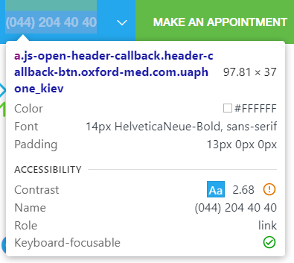 | 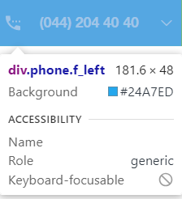

 | номер телефону у хедері
 | ім’я асистента при виклику чата допомоги

 | кнопка “інші міста” у футері сайту

 | Placeholder “ім’я” у формі “ЗАПИСАТИСЯ НА ПРИЙОМ”
 |  | 2. Ім’я асистента при виклику чата допомоги | Згори Чату допомоги Визначити через Elements не вдалося, у вікні чату при переписці - Roboto, sans-serif, 13px | #CCCCCC | Визначити через Elements не вдалося | 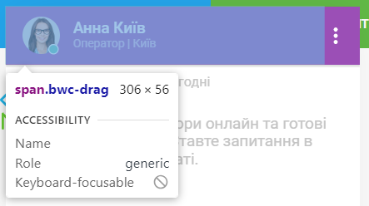 | 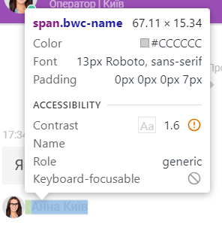

 |  | 3. Кнопка “інші міста” у футері сайту | HelveticaNeue-Bold, sans-serif, розмір 14px | #24A7ED | Визначити через Elements не вдалося | 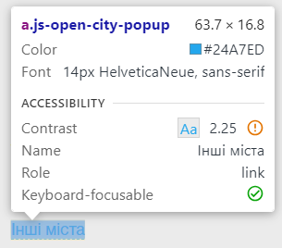

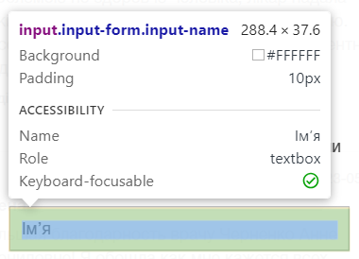
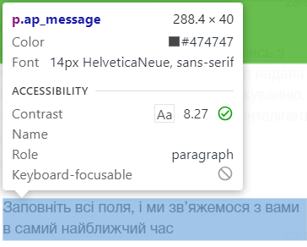
 |  | 4. Placeholder “ім’я” у формі “ЗАПИСАТИСЯ НА ПРИЙОМ” | Визначити не вдалося | Визначити через Elements не вдалося, але інший, аналогічний за виглядом текстовий елемент форми має колір #474747 | #FFFFFF

Bug3
Bug Number/id | CL_03
Date | 2024-05-31
Author | Petrenko Victoriia
Status | New
Summary | In the "Залишити відгук" form (about the doctor) the required fields are not marked in the expected way with * or highlighted with red colour, until the user clicks "Send".

 | Users typically expect that requred fields are highlighted before they submit the information. Otherwise they are confused which fields are mandatory to fill.

Severity | Minor
Priority | Medium
Steps To Reproduce | 1. Navigate to https://oxford-med.com.ua/ua/doctors/
 | 2. Click on any doctor`s profile, e.g. "ЖУЛАЙ ВОЛОДИМИР ВІКТОРОВИЧ".
 | 3. Scroll down to the "Дивитися детальніше" button and click on it.
 | 4. Scroll down to the "Залишити відгук" form.
 | 5. Pay attention that input fields in the form are not marked or highlighted as required.
 | 6. Fill the field "Ваше повідомлення" with any text.
 | 7. Click submit.
Actual result | The requred fields are highlitghted with red colour only after submission of the message.
Expected result | The requred fields should be marked with * or highlighted with red colour before submitting the information.

Environment | Windows 11, Chrome 125.0.6422.112; FireFox 126.0.1; Microsoft Edge 125.0.2535.67
Attachments | 1.
 | 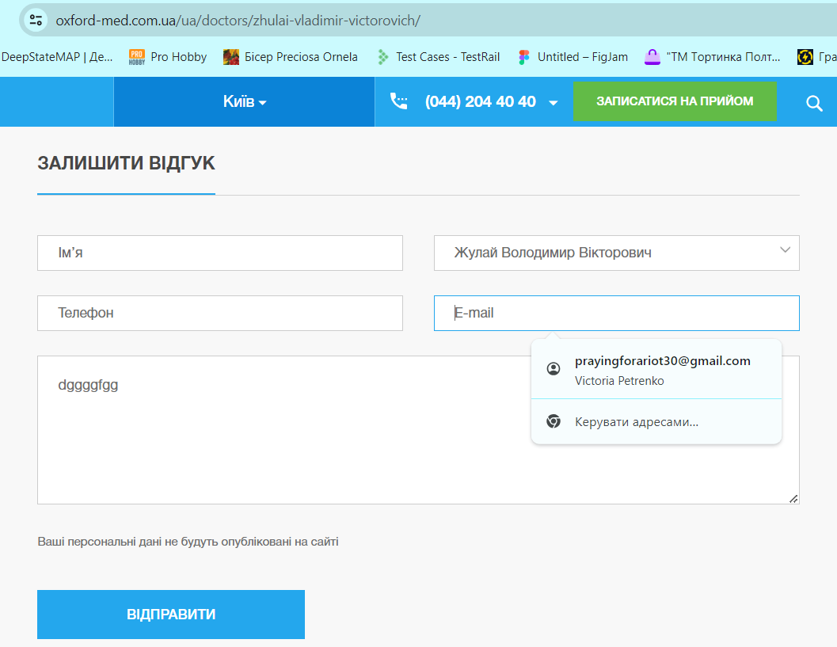

 | 2. Цікаво, що після кліку на "Відправити" підписи під обов'язковими полями відображається російською, хоча обрана українська мова інтерфейсу, тобто це ще один баг форми відгуку.

 | 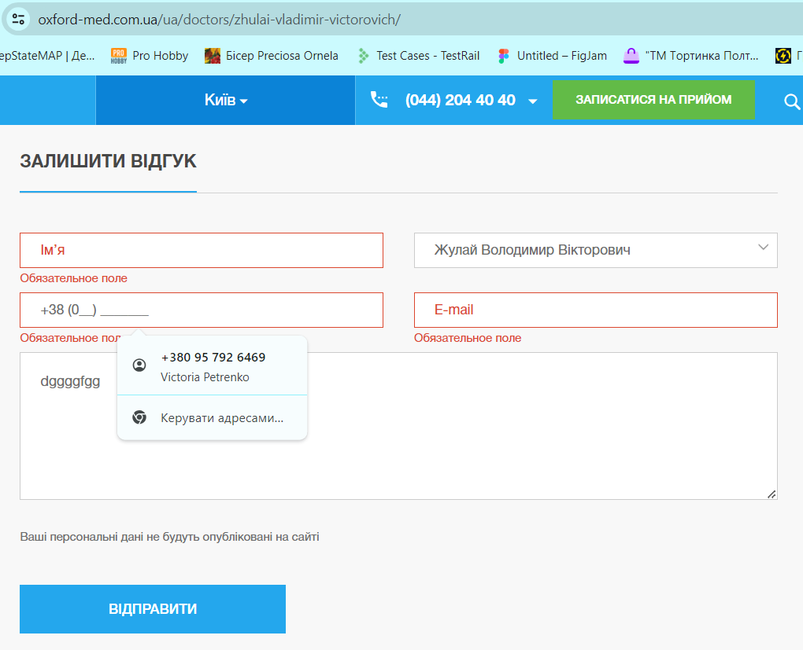

Bug4
Bug Number/id | CL_04
Date | 2024-05-31
Author | Petrenko Victoriia
Status | New
Summary | The Google map module is not displayed correctly on "Контакти" page https://oxford-med.com.ua/ua/contacts/ and can not be used for navigation.

 | Users typically expect to see the map on "Контакти" page, so they can visually choose a clinic department and navigate there using this map. Choosing the department by the text description may be confusing.

Severity | Critical
Priority | High
Steps To Reproduce | 1. Navigate to "Контакти" page https://oxford-med.com.ua/ua/contacts/ .
 | 2. Pay attention that map is not displayed correctly and user is provided with error.
Actual result | The Google map is not displayed correctly and user is provided with error "Не вдається завантажити Карти Google на цій сторінці".

Expected result | The Google map should be displayed correctly and allow the user to find the clinic deparments and navigate there using the map.

Environment | Windows 11, Chrome 125.0.6422.112; FireFox 126.0.1; Microsoft Edge 125.0.2535.67
Attachment | 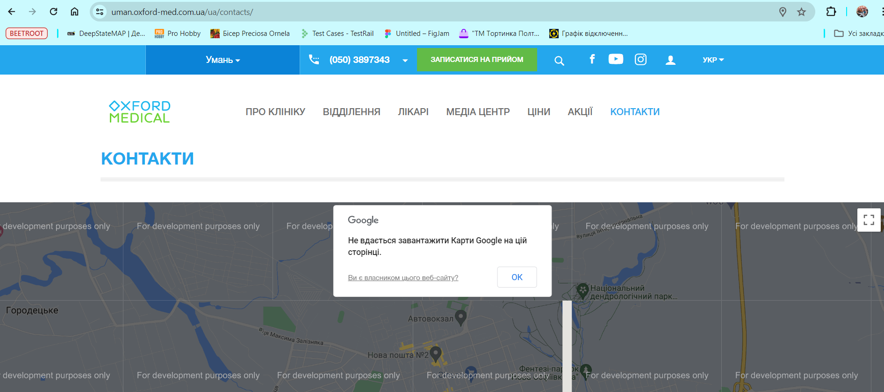

Bug5
Bug Number/id | CL_05
Date | 2024-05-31
Author | Petrenko Victoriia
Status | New
Summary | Function "To plan a route/How to get" is not working on "Контакти" page, causing an error "Directions request failed due to REQUEST_DENIED" after clicking on "Прокласти маршрут" link.

 | Users typically want to be able to plan a route on the map to the clinic department and navigate there visually, using this route. It may be confusing to get to place without the map.

Severity | Medium
Priority | High
Steps To Reproduce | 1. Navigate to https://oxford-med.com.ua/ua/contacts/ .
 | 2. Scroll down to the "Прокласти маршрут" link.
 | 3. Click on the "Прокласти маршрут" link.
 | 4. Pay attention to the error.
Actual result | Function "To plan a route/How to get" is not working on "Контакти" page, user is provided with an error "Directions request failed due to REQUEST_DENIED"

Expected result | Function "To plan a route/How to get" shoud work correctly, providing the users with possibility to plan a route on the map

Environment | Windows 11, Chrome 125.0.6422.112; FireFox 126.0.1; Microsoft Edge 125.0.2535.67
Attachment | 